SOP FORMU
 |  | EB3SOP5_EXTRUDER EKRAN KALİBRASYONU |  |  | İLK YAYIM TARİHİ : 16.07.2025
 |  |  |  |  | REV. TARİHİ : -
 |  |  |  |  | DOK. NO : EB3SOP5
 |  | BAKIM VE TEKNİK OPERASYONLAR |  | SOP | REV.: 0 SAY : 1/1
KAPSAM : Extruder ekran kalibrasyonu talimatını içerir.
DİKKAT! SOP Formunda belirtilen adımların veya ekipmanların dışında çalışma yapmayınız. Farklı bir uygulama ile karşılaştığınızda kesinlikle müdahale etmeyiniz ve mutlaka ilk amirinize bilgi veriniz.
NO | İŞ ADIMI (Prosesin başından sonuna adım adım süreçler anlatılır. Siyah renk ile net ifadeler yazılır.) |  | DİKKAT EDİLECEK HUSUSLAR (Proses adımlarının her birinde Kalite, İş Güvenliği ve Çevre için dikkat edilmesi gereken çok önemli noktalara değinilir. Kaliteye veya Fireye etki edecek konular kırmızı renk, İSGÇ konular mavi renk ile yazılır.) | KULLANILAN EKİPMAN | FOTOĞRAFLAR
1 | OCS ekranından menüye giriniz. |  |  |  | 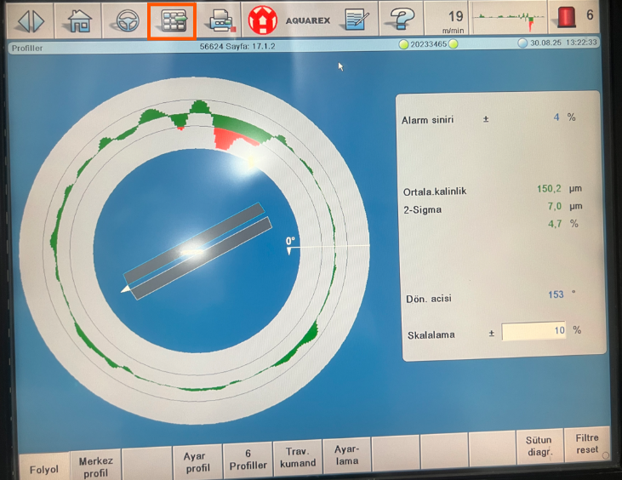
2 | Açılan sayfadan servis şifresini giriniz. (Şifre ''4711'') |  |  |  | 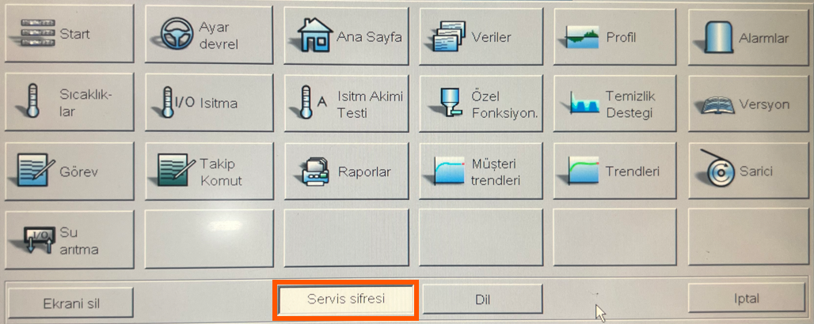
3 | Şifreyi girdikten sonra ayarlar butonu çıkacak ekranda ayarlara giriş yapınız. |  |  |  | 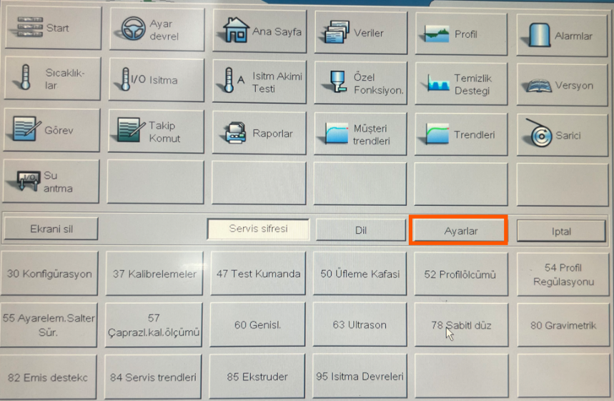
4 | Tam ekran/pencere geçişine tıklayınız. |  |  |  | 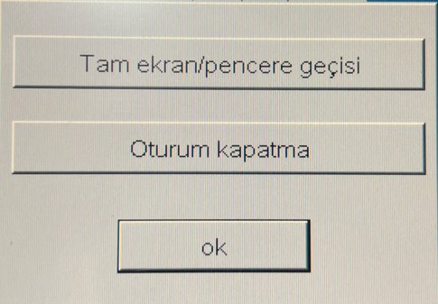
5 | Masaüstünde ''Touch.bat'' yazan programı açınız. |  |  | 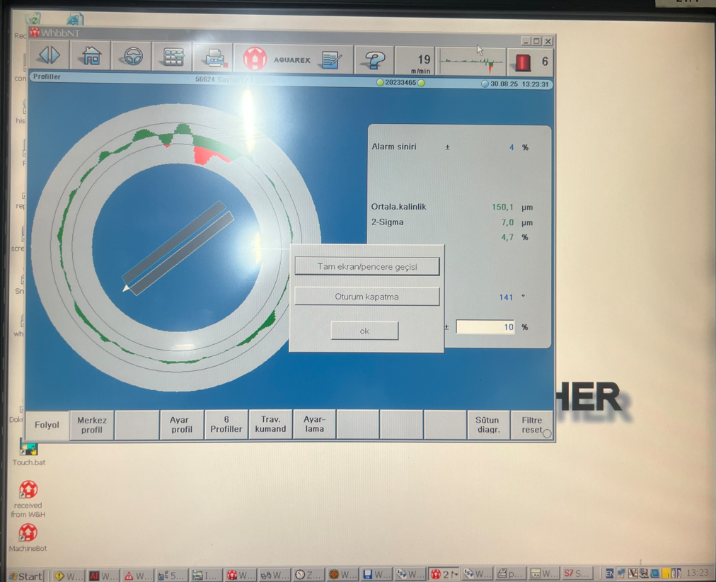 | 
6 | Kalibrasyon ekranında belirtilen süre içerisinde ekranda belirtilen kırmızı dairelerin ortalarına tıklayınız. |  | Kalibrasyonu yaparken parmağınızın ucunu kullanın tırnağınızı kullanmayınız. |  | 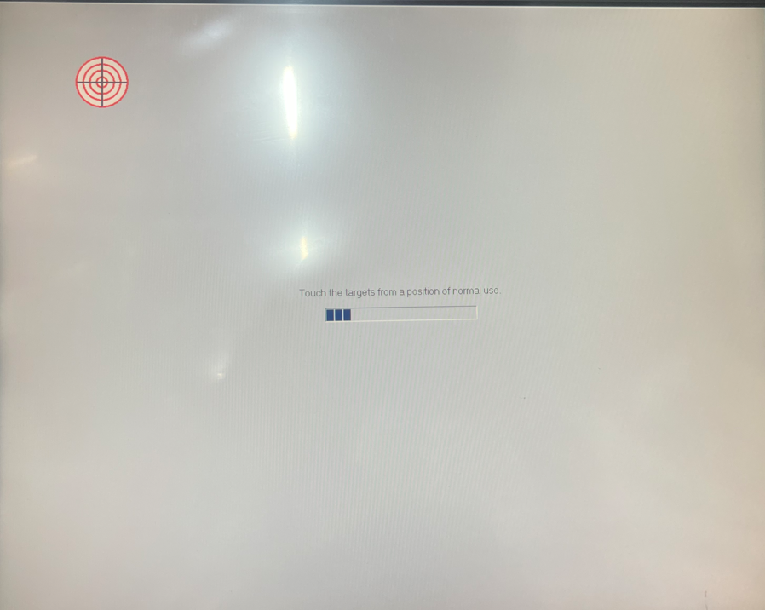
7 | Ayarlar sekmesini açarak Tam ekran/pencere geçişine tekrardan tıklayarak programı eski haline getirip kalibrasyonu test ediniz.
GEREKLİ EL ALETLERİ |  |  | GEREKLİ YARDIMCI EKİPMANLAR |  | GEREKLİ KİŞİSEL KORUYUCU DONANIMLAR
(EK SAYFALARDAKİ BÖLÜME AİT NUMARALAR YAZILMALIDIR) |  |  | (EK SAYFALARDAKİ BÖLÜME AİT NUMARALAR YAZILMALIDIR) |  | (EK SAYFALARDAKİ BÖLÜME AİT NUMARALAR YAZILMALIDIR)
HAZIRLAYAN |  |  | KONTROL EDEN |  | ONAYLAYAN
Mehmet Akif UZUN (BÖLÜM MÜHENDİSİ / ŞEFİ) |  |  | (İSGÇ) | (KALİTE GÜVENCE) | (BÖLÜM MÜDÜRÜ) / (KG VE LABORATUVARLAR MÜDÜRÜ)

